Sheet
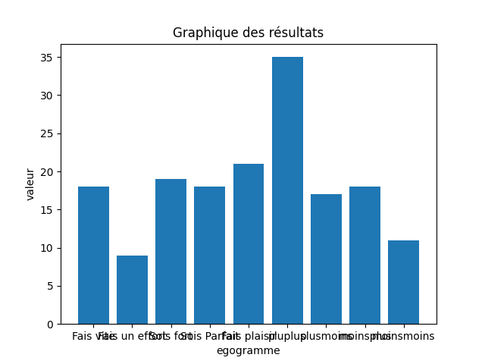
egogramme | valeur
Fais vite | 18
Fais un effort | 9
Sois fort | 19
Sois Parfait | 18
Fais plaisir | 21
pluplus | 35
plusmoins | 17
moinsplus | 18
moinsmoins | 11

